1F
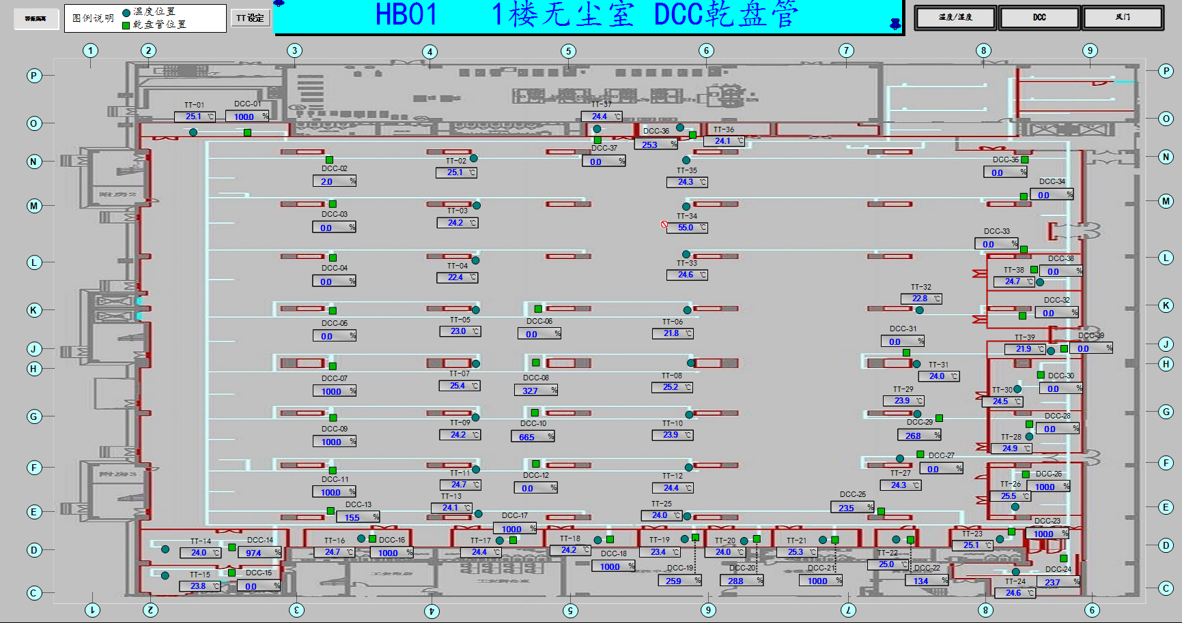
车间 | DCC名称 | 溫溼度看板 | 温度控制中值 | HIHI | HI | LO | LOLO | 湿度 | 看板點位 | 空调箱 | TCV_SP
实验室 | TCV_28 | TTHT09 | 25±3 | 28 | 26.8 | 23.2 | 22 | 40%-60% | A01_CR_1F_ROOM_TT09 | MAU201/202/203/204/205/206/401/402/403 | 25
SMA车间 | TCV_02 | TTHT01 |  |  |  |  |  |  | A01_CR_1F_ROOM_TT01 |  | 25
 | TCV_03 |  |  |  |  |  |  |  |  |  | 25
 | TCV_04 | TTHT02 |  |  |  |  |  |  | A01_CR_1F_ROOM_TT02 |  | 25
 | TCV_05 |  |  |  |  |  |  |  |  |  | 24.5
 | TCV_07 | TTHT03 |  |  |  |  |  |  | A01_CR_1F_ROOM_TT03 |  | 22.5
 | TCV_08 |  |  |  |  |  |  |  |  |  | 22.5
 | TCV_09 |  |  |  |  |  |  |  |  |  | 22.5
 | TCV_10 |  |  |  |  |  |  |  |  |  | 22.5
 | TCV_11 | TTHT04 |  |  |  |  |  |  | A01_CR_1F_ROOM_TT04 |  | 24.5
 | TCV_13 |  |  |  |  |  |  |  |  |  | 24.5
 | TCV_34 | TTHT05 |  |  |  |  |  |  | A01_CR_1F_ROOM_TT05 |  | 24
 | TCV_35 |  |  |  |  |  |  |  |  |  | 25
 | TCV_06 | TTHT06 |  |  |  |  |  |  | A01_CR_1F_ROOM_TT06 |  | 24.5
 | TCV_32 |  |  |  |  |  |  |  |  |  | 24
 | TCV_33 |  |  |  |  |  |  |  |  |  | 25
 | TCV_10 | TTHT07 |  |  |  |  |  |  | A01_CR_1F_ROOM_TT07 |  | 22.5
 | TCV_29 |  |  |  |  |  |  |  |  |  | 22.5
 | TCV_25 | TTHT08 |  |  |  |  |  |  | A01_CR_1F_ROOM_TT08 |  | 24
 | TCV_36 | TTHT11 |  |  |  |  |  |  | A01_CR_1F_ROOM_TT11 |  | 24
 | TCV_37 |  |  |  |  |  |  |  |  |  | 25

2F
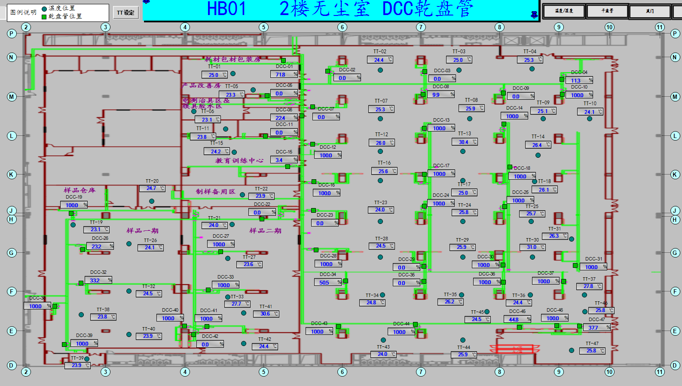
车间 | DCC名称 | 溫溼度看板 | 温度控制中值 | HIHI | HI | LO | LOLO | 湿度 | 看板點位 | 空调箱 | TCV_SP
电测治具区 | TCV_06 | TTHT_11 | 25±3 | 28 | 26.8 | 23.2 | 22 | 40%~60% | A01_CR_2F_ROOM_TT11 | MAU201/202/203/204/205/206/401/402/403 | 25
制样备品区 | TCV_22 | TTHT_12 |  |  |  |  |  |  | A01_CR_2F_ROOM_TT12 |  | 25
样品一期 | TCV_19 | TTHT_08 | 22.5±2.5 | 25 | 24.5 | 20.5 | 20 |  | A01_CR_2F_ROOM_TT08 |  | 23.5
 | TCV_26 | TTHT_06 | 25±3 | 28 | 26.8 | 23.2 | 22 |  | A01_CR_2F_ROOM_TT06 |  | 24
 | TCV_32 |  |  |  |  |  |  |  |  |  | 25.2
 | TCV_32 | TTHT_04 |  |  |  |  |  |  | A01_CR_2F_ROOM_TT04 |  | 24
 | TCV_38 |  |  |  |  |  |  |  |  |  | 24.5
 | TCV_39 |  |  |  |  |  |  |  |  |  | 24.5
 | TCV_40 |  |  |  |  |  |  |  |  |  | 23.5
样品二期 | TCV_33 | TTHT_05 |  |  |  |  |  |  | A01_CR_2F_ROOM_TT05 |  | 25.5
 | TCV_41 |  |  |  |  |  |  |  |  |  | 25
 | TCV_42 |  |  |  |  |  |  |  |  |  | 26
 | TCV_27 |  |  |  |  |  |  |  |  |  | 25
SMA车间 | TCV_08 | TTHT_01 |  |  |  |  |  |  | A01_CR_2F_ROOM_TT01 |  | 25
 | TCV_13 |  |  |  |  |  |  |  |  |  | 23.5
 | TCV_14 |  |  |  |  |  |  |  |  |  | 24.5
 | TCV_17 | TTHT_02 |  |  |  |  |  |  | A01_CR_2F_ROOM_TT02 |  | 24.5
 | TCV_18 |  |  |  |  |  |  |  |  |  | 24.5
 | TCV_24 |  |  |  |  |  |  |  |  |  | 25
 | TCV_25 |  |  |  |  |  |  |  |  |  | 24
 | TCV_24 | TTHT_03 |  |  |  |  |  |  | A01_CR_2F_ROOM_TT03 |  | 24.5
 | TCV_25 |  |  |  |  |  |  |  |  |  | 26
 | TCV_29 |  |  |  |  |  |  |  |  |  | 23.8
 | TCV_30 |  |  |  |  |  |  |  |  |  | 25
 | TCV_16 | TTHT_07 |  |  |  |  |  |  | A01_CR_2F_ROOM_TT07 |  | 24
 | TCV_17 |  |  |  |  |  |  |  |  |  | 24.5
 | TCV_23 |  |  |  |  |  |  |  |  |  | 24
 | TCV_24 |  |  |  |  |  |  |  |  |  | 24
 | TCV_23 | TTHT_09 |  |  |  |  |  |  | A01_CR_2F_ROOM_TT09 |  | 25
 | TCV_24 |  |  |  |  |  |  |  |  |  | 24
 | TCV_07 | TTHT_10 |  |  |  |  |  |  | A01_CR_2F_ROOM_TT10 |  | 25.5

3F
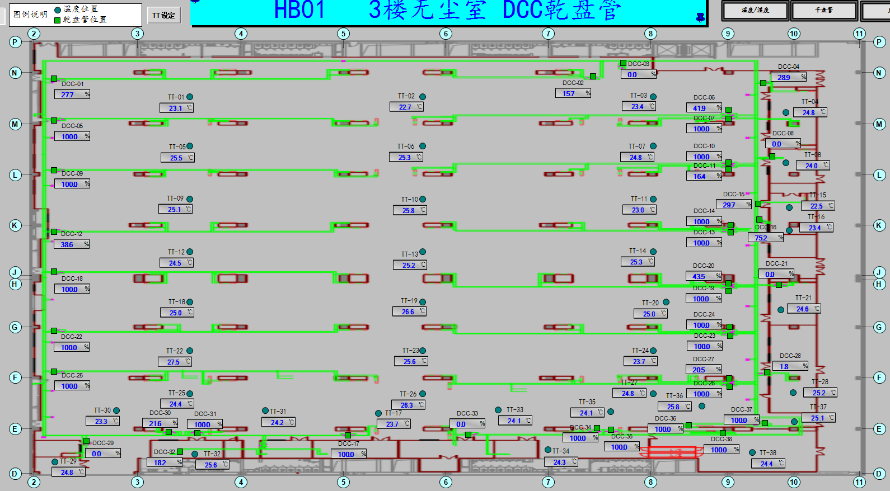
车间 | DCC名称 | 溫溼度看板 | 温度控制中值 | HIHI | HI | LO | LOLO | 湿度 | 看板點位 | 空调箱 | TCV_SP
SMA车间 | TCV_05 | TTHT_01 | 25±3 | 28 | 26.8 | 23.2 | 22 | 40%~60% | A01_CR_3F_ROOM_TT01 | MAU201/202/203/204/205/206/401/402/403 | 24
 | TCV_09 |  |  |  |  |  |  |  |  |  | 25
 | TCV_12 | TTHT_02 |  |  |  |  |  |  | A01_CR_3F_ROOM_TT02 |  | 25
 | TCV_18 |  |  |  |  |  |  |  |  |  | 24
 | TCV_22 | TTHT_03 |  |  |  |  |  |  | A01_CR_3F_ROOM_TT03 |  | 24.5
 | TCV_25 |  |  |  |  |  |  |  |  |  | 24
 | TCV_06 | TTHT_05 |  |  |  |  |  |  | A01_CR_3F_ROOM_TT05 |  | 23.5
 | TCV_07 |  |  |  |  |  |  |  |  |  | 24.5
 | TCV_13 | TTHT_06 |  |  |  |  |  |  | A01_CR_3F_ROOM_TT06 |  | 23.5
 | TCV_14 |  |  |  |  |  |  |  |  |  | 23
 | TCV_23 | TTHT_07 |  |  |  |  |  |  | A01_CR_3F_ROOM_TT07 |  | 24
 | TCV_24 |  |  |  |  |  |  |  |  |  | 23
 | TCV_26 |  |  |  |  |  |  |  |  |  | 25
 | TCV_27 |  |  |  |  |  |  |  |  |  | 23.5

4F
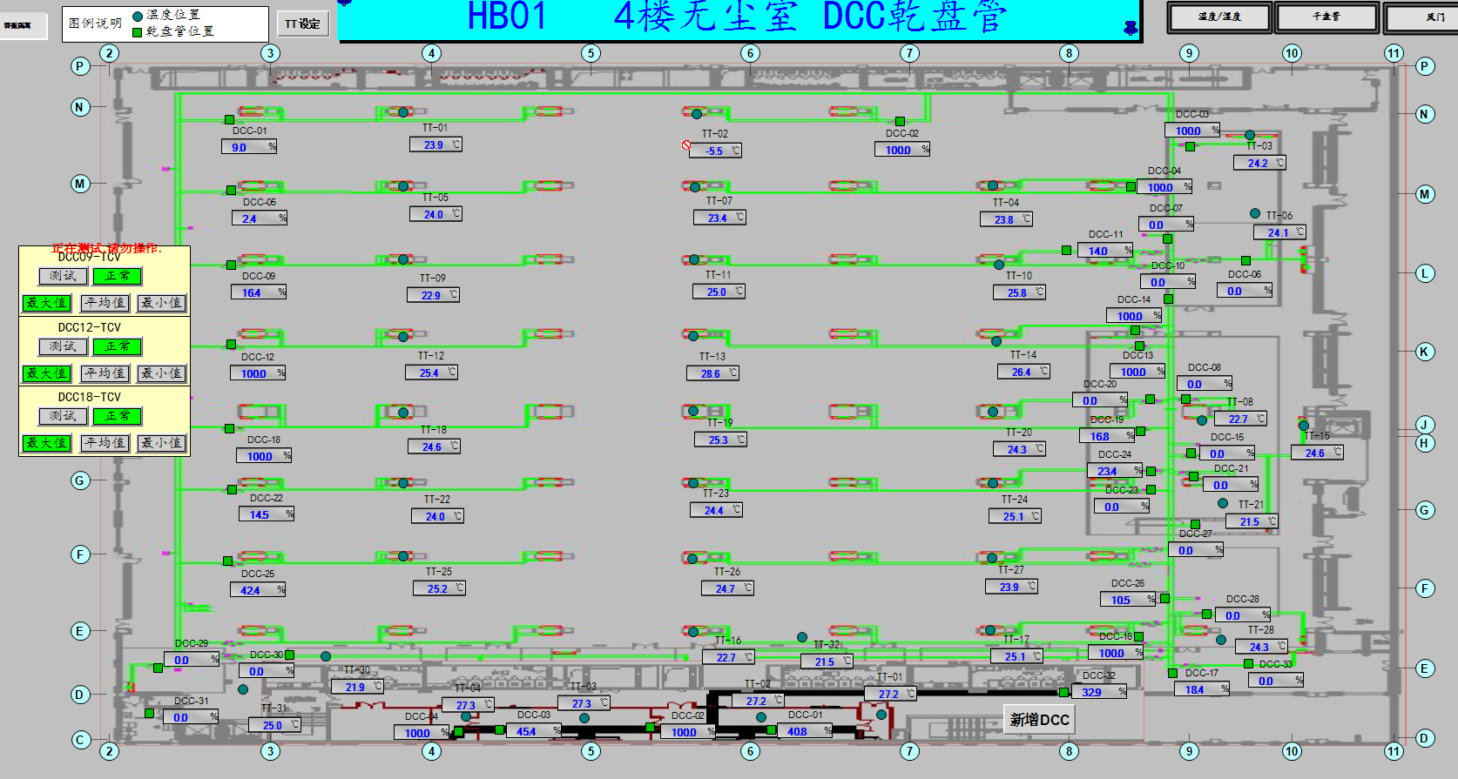
车间 | DCC名称 | 溫溼度看板 | 温度控制中值 | HIHI | HI | LO | LOLO | 湿度 | 看板點位 | 空调箱 | TCV_SP
千级 | TCV_08 | TTHT07 | 25±3 | 28 | 26.8 | 23.2 | 22 | 40%-60% | A01_CR_4F_ROOM_TT07 | MAU201/202/203/204/205/206/401/402/403 | 24
 | TCV_21 |  |  |  |  |  |  |  |  |  | 23.5
SMA车间 | TCV_12 | TTHT02 |  |  |  |  |  |  | A01_CR_4F_ROOM_TT02 |  | 25
 | TCV_18 |  |  |  |  |  |  |  |  |  | 23.3
 | TCV_25 | TTHT03 |  |  |  |  |  |  | A01_CR_4F_ROOM_TT03 |  | 23.5
 | TCV_29 |  |  |  |  |  |  |  |  |  | 23
 | TCV_04 | TTHT04 |  |  |  |  |  |  | A01_CR_4F_ROOM_TT04 |  | 24
 | TCV_07 |  |  |  |  |  |  |  |  |  | 24
 | TCV_11 |  |  |  |  |  |  |  |  |  | 24
 | TCV_14 | TTHT05 |  |  |  |  |  |  | A01_CR_4F_ROOM_TT05 |  | 26.5
 | TCV_20 |  |  |  |  |  |  |  |  |  | 24.5
 | TCV_24 | TTHT06 |  |  |  |  |  |  | A01_CR_4F_ROOM_TT06 |  | 24
 | TCV_27 |  |  |  |  |  |  |  |  |  | 25
 | TCV_01 | TTHT01-1 |  |  |  |  |  |  | A01_CR_4F_ROOM_TT01_1 |  | 23
 | TCV_05 |  |  |  |  |  |  |  |  |  | 24
 | TCV_09 |  |  |  |  |  |  |  |  |  | 23.5

